Sheet1
 | requireAuth components | protected page
 | jar kaj holo kew register ba signup na thakle page dokte dibe na

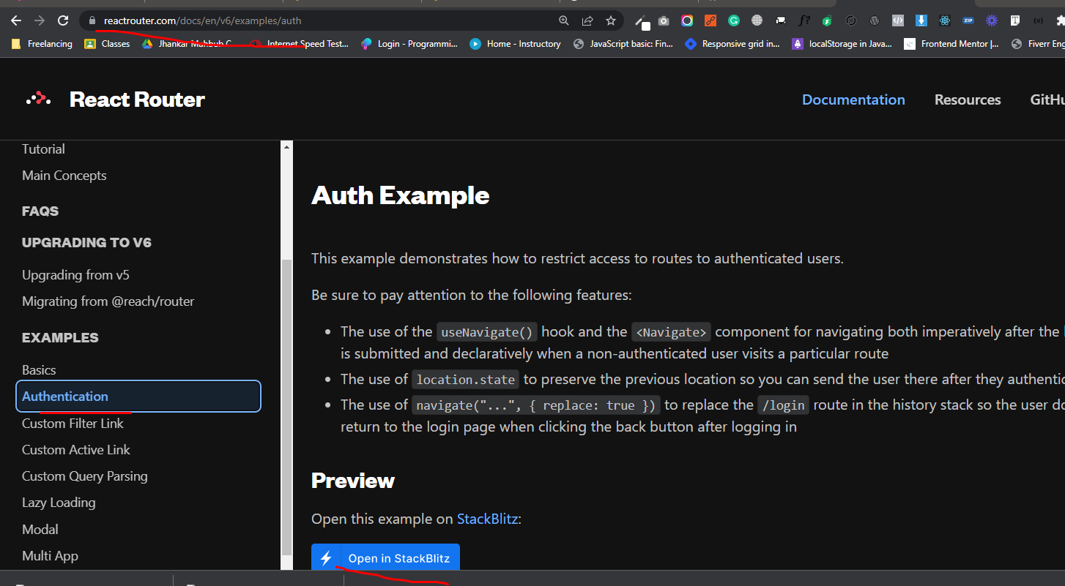

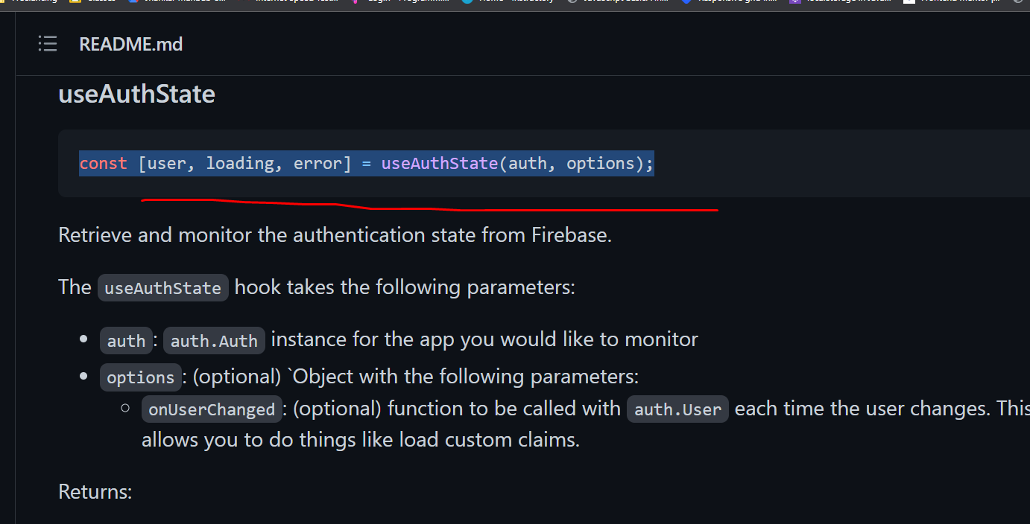

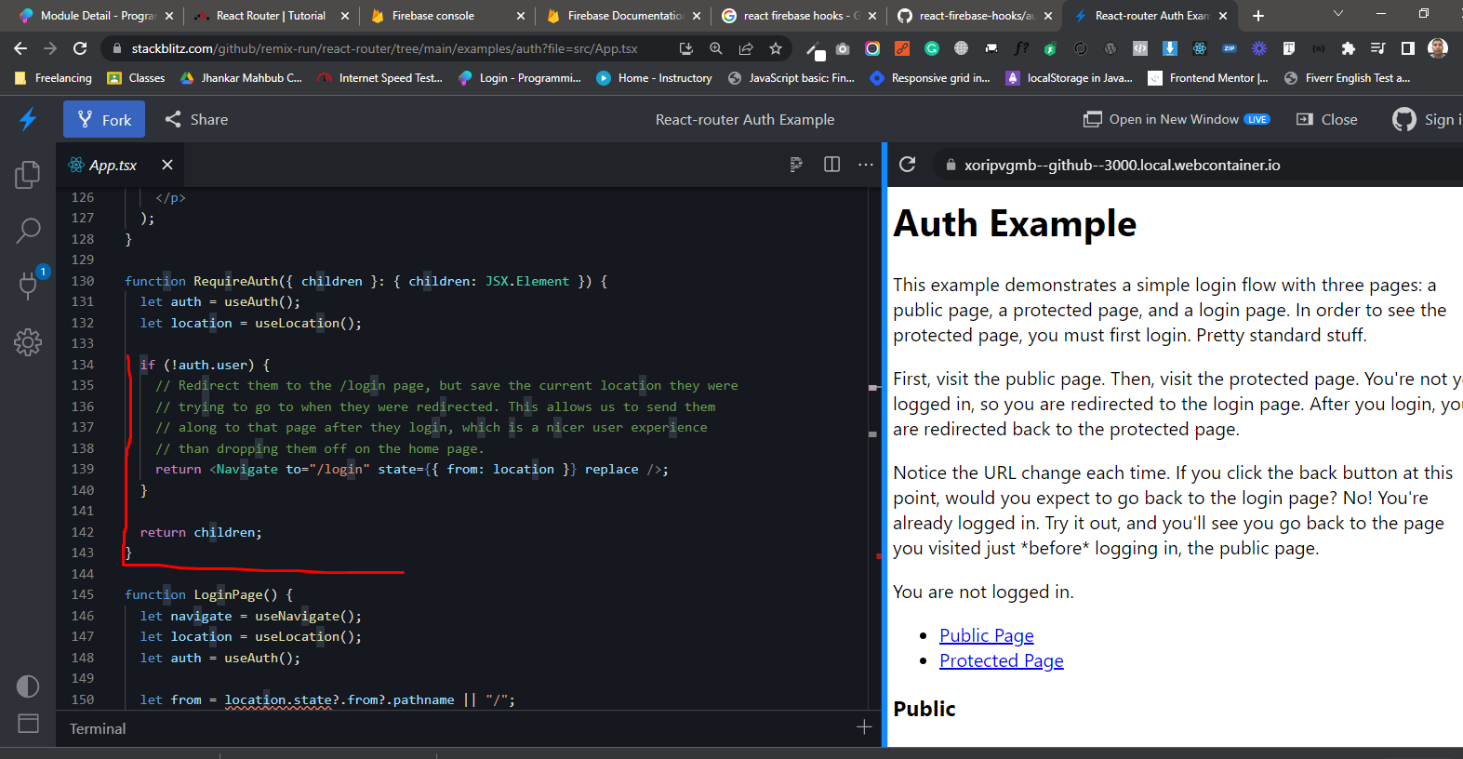

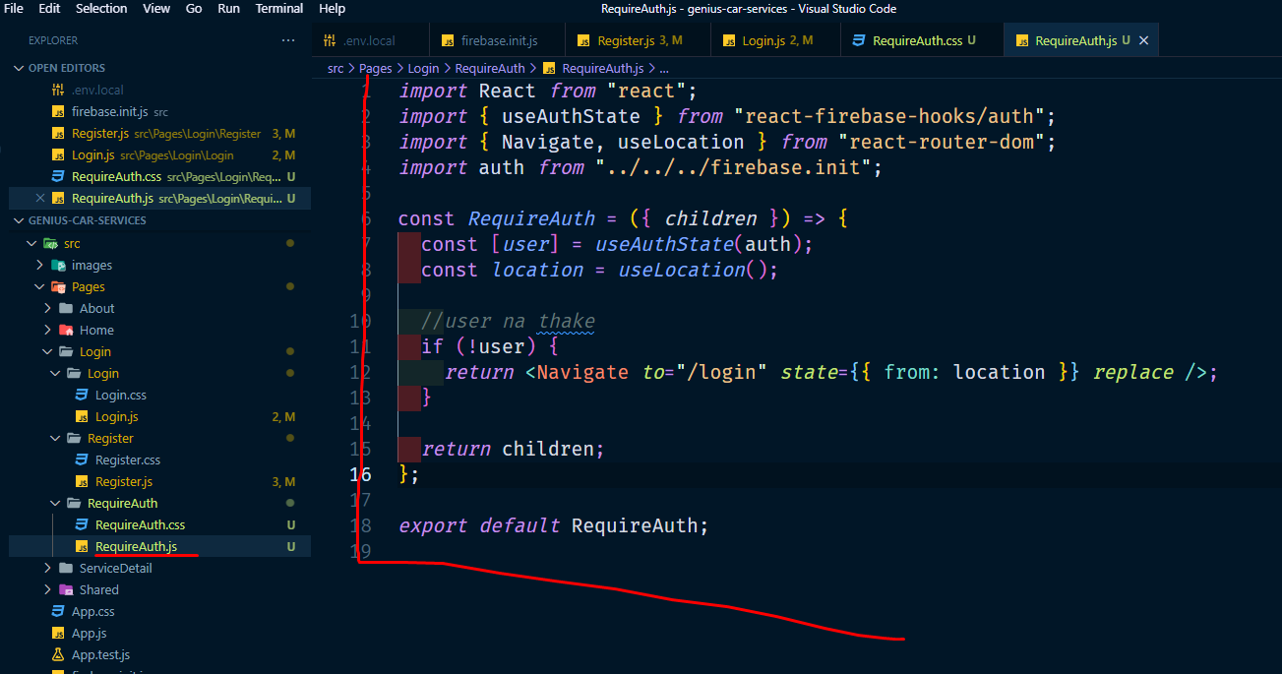
requireAuth components
jar kaj holo kew register ba signup na thakle page dokte dibe na

